成本核算及细节
对于亚马逊的运营，其成本主要为： 1,产品自身成本 2.平台成交佣金 3.发往亚马逊仓库的头程运费。（因为现在的产品基本都是走亚马逊物流即FBA） 4.亚马逊配送FBA费用 5.退货（可通过后台报表看出每个月的退货率以及总的退货率，且由于退回至亚马逊仓库的，也并不一定会不能销售。也是有一定的比率，下面我将会总结过往几个月亚马逊的退货率及报废率，将其算入到成本里）。 下面一一来核算成本： 1,产品自身成本：请黄总仔细核对，只要包括产品本身硬件及软件成本。 研发，广告，工资，日常开销等都换算入到毛利里面去。这样才能更好的去核算成本及定价 2.平台成交佣金：实际销售价的8% 3.亚马逊头程运费：按照我们DHL 10月份旺季时的30-70kg的报价：35.69/KG 按照没票这个重量去发货，无关税产生。 4.FBA费用：其最新计算公式为如下图：

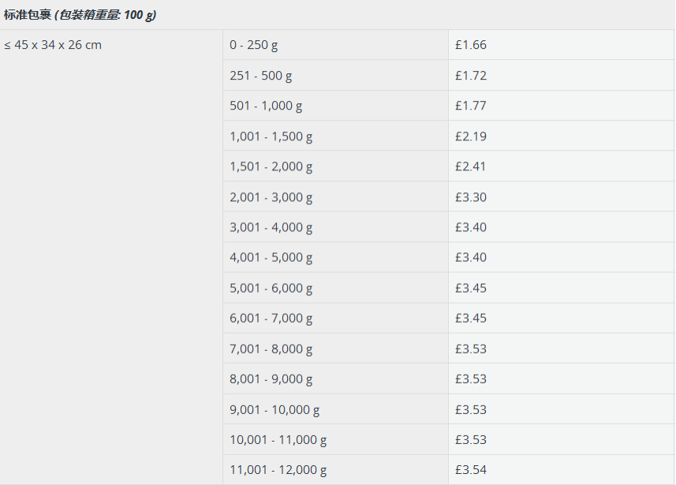
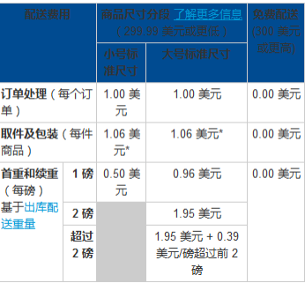

因为我们的产品基本都是属于小号标准尺寸，然后重量超过了2磅。
所以FBA费用T系列为：1+1.06+1.95+1*0.39=4.4美金
K系列和M系列稍微轻点，其费用为：1+1.06+1.95=4.01美金

5.退货：我通过后台报表得出平均退货率为：

 | 以上截图为到目前

 |  | 英国站的FBA费用：T系列：2.19英镑 M/K 系列和T8H等：1.77英镑

以上截图为到目前为止，7,8,9,10月的退货率。取其平均值为：10.6%
然后由于后面在产品里放了设置卡及小礼物，退款率明显降低，所以后续成本计算可按10%来处理即可。后续可按更低来调整价格

所以其成本计算公式为： T系列：硬件成本（按现在汇率换算成美金） +平台佣金（售价*8%）+退货（售价*10%）+35.69*1.1(换成美金）+$4.4 M和K系列，T8H等：硬件成本（按现在汇率换算成美金） +平台佣金（售价*8%）+退货（售价*10%）+35.69*0.9(换成美金）+$4.01

 | 根据以上数据和公式计算得出不同毛利率时的售价，和不同售价时的毛利率。请查看下一个表格

FBA算法
亚马逊站点 | 美国 | 英国 | 德国 | 法国
捡包费费用 | $1.04 | ￡0.82 | 1.38 | 1.27
美国订单处理费 | $1 | - | - | -

美国


 |  |  |  |  |  |  |  | 1千克=2.20462磅
 |  |  |  |  |  |  |  | 1磅=0.453592千克

 |  |  |  |  |  |  |  | 1lb | US$0.63
 |  |  |  |  |  |  |  | 2lb | US$1.59
 |  |  |  |  |  |  |  | >2lb

英国
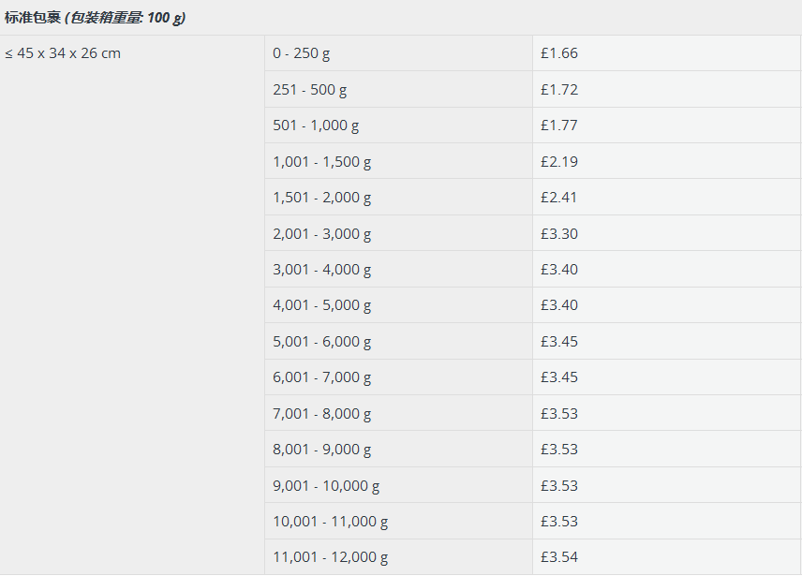

德国
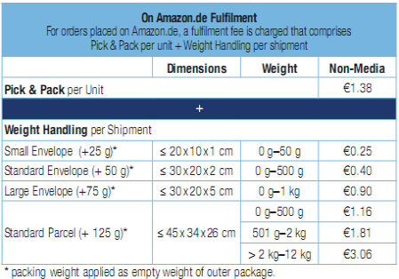

 |  |  |  |  | 德国 | 0g～500g | € 1.16
 |  |  |  |  |  | 501g～2kg | € 1.81
 |  |  |  |  |  | >2g～12g | € 3.06

法国

